상품제안서
송월 세면타월 송월베이직 에스닉40 전사 | 상품코드: S09559

 |  |  |  |  |  |  | 02-713-8555 | www.synergygift.co.kr
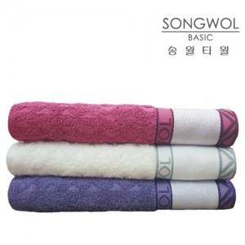

【상세/제작정보】

【인쇄/포장옵션】 | 풀칼라 / 포장지포장

【공급단가】 | 수량 | 132~ | 500~ | 1,000~ | 2,000~ | 3,000~
*VAT별도 | 단가 | 3,310원 | 3,190원 | 3,060원 | 2,940원 | 2,870원

【상품 URL】 | https://www.synergygift.co.kr:443/src/goods_detail.php?gdno=12675

